結果
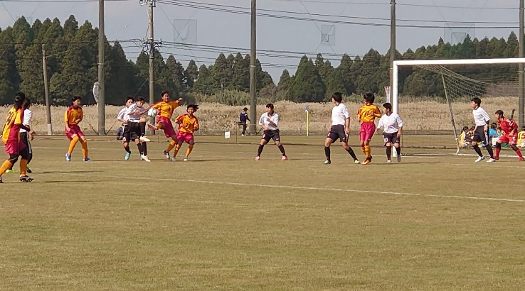
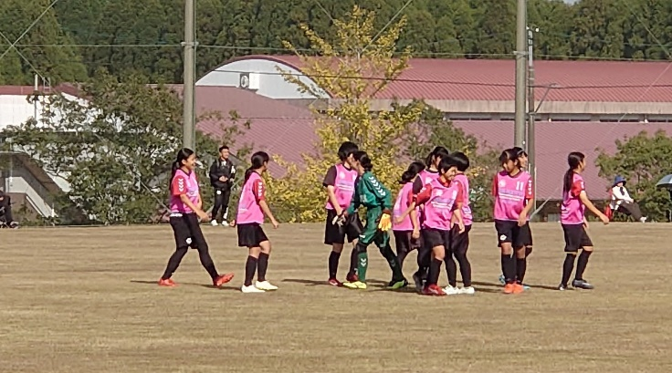
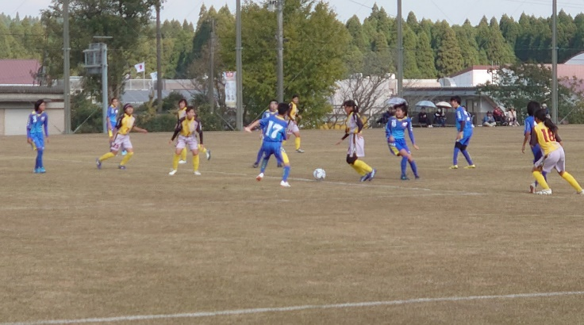
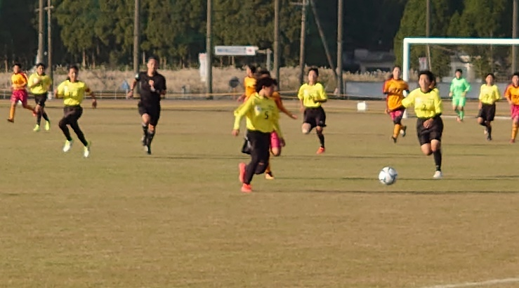
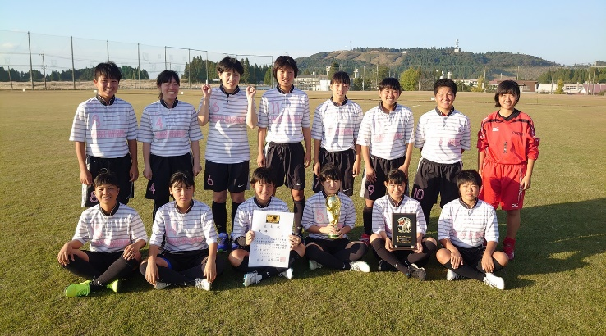
２０１９鹿児島県O-13女子地区対抗サッカー大会結果
順位決定 ①勝点（勝３点・分１点・負０点） ②同対戦の勝チーム ③得失点差 ④総得点 ⑤抽選
Ａ 組 | 姶良A |  |  | 大隅 |  |  | 鹿児島市B |  |  |  |  |  | 勝 | 負 | 分 | 勝点 | 得点 | 失点 | 差 | 順位
姶良A |  |  |  | ○ |  |  | ○ |  |  |  |  |  | 2 | 0 | 0 | 6 | 12 | 1 | 11 | 1
 |  |  |  | 7 | - | 0 | 5 | - | 1
大隅 | × |  |  |  |  |  | ○ |  |  |  |  |  | 1 | 1 | 0 | 3 | 3 | 8 | -5 | 2
 | 0 | - | 7 |  |  |  | 3 | - | 1
鹿児島市B | × |  |  | × |  |  |  |  |  |  |  |  | 0 | 2 | 0 | 0 | 2 | 8 | -6 | 3
 | 1 | - | 5 | 1 | - | 3
Ｂ 組 | 姶良B |  |  | 鹿児島市A |  |  | 川辺 |  |  | 北薩 |  |  | 勝 | 負 | 分 | 勝点 | 得点 | 失点 | 差 | 順位
姶良B |  |  |  | ○ |  |  |  |  |  | ○ |  |  | 2 | 0 | 0 | 6 | 11 | 1 | 10 | 1
 |  |  |  | 5 | - | 1 |  |  |  | 6 | - | 0
鹿児島市A | × |  |  |  |  |  | × |  |  |  |  |  | 0 | 2 | 0 | 0 | 1 | 7 | -6 | 3
 | 1 | - | 5 |  |  |  | 0 | - | 2
川辺 |  |  |  | ○ |  |  |  |  |  | ○ |  |  | 2 | 0 | 0 | 6 | 4 | 0 | 4 | 2
 |  |  |  | 2 | - | 0 |  |  |  | 2 | - | 0
北薩 | × |  |  |  |  |  | × |  |  |  |  |  | 0 | 2 | 0 | 0 | 0 | 8 | -8 | 4
 | 0 | - | 6 |  |  |  | 0 | - | 2
Ｃ 組 | 指宿 |  |  | 鹿児島市C |  |  | 熊毛 |  |  | 日置 |  |  | 勝 | 負 | 分 | 勝点 | 得点 | 失点 | 差 | 順位
指宿 |  |  |  | × |  |  |  |  |  | × |  |  | 0 | 2 | 0 | 0 | 4 | 9 | -5 | 3
 |  |  |  | 2 | - | 3 |  |  |  | 2 | - | 6
鹿児島市C | ○ |  |  |  |  |  | ○ |  |  |  |  |  | 2 | 0 | 0 | 6 | 8 | 2 | 6 | 2
 | 3 | - | 2 |  |  |  | 5 | - | 0
熊毛 |  |  |  | × |  |  |  |  |  | × |  |  | 0 | 2 | 0 | 0 | 0 | 21 | -21 | 4
 |  |  |  | 0 | - | 5 |  |  |  | 0 | - | 16
日置 | ○ |  |  |  |  |  | ○ |  |  |  |  |  | 2 | 0 | 0 | 6 | 22 | 2 | 20 | 1
 | 6 | - | 2 |  |  |  | 16 | - | 0

